2021 (2)
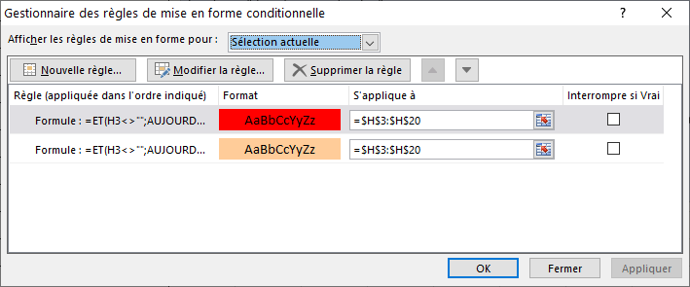
Bonjour, J'ai besoin de vos lumières. Je souhaiterai appliquer une formule avec deux consignes (ou deux formules) afin que dans les cellules de la colonne "date de retrait du néon" : - les dates avec un mois avant l'échéance s'affiche en orange - les dates avec 5 jours avant l'échéance et même après la date passée s'affiche en rouge la première cellule de la colonne concernée tombe en H3. J'ai fait plusieurs sites pour m'aider mais aucune formule n'a fonctionné. Je sais déjà qu'il s'agit d'une mise en forme conditionnelle mais n'hésitez pas à me détailler la procédure afin que je ne loupe aucune étape.
Tableau annuel de suivi des Uvb en pièces d'élevages et vivarium Europe
Espèces | Localisation | Date de mise en service | Date de relevé n°1 | µw/cm² relevé | Date de relevé n°2 | µw/cm² relevé | Date de retrait du néon | Commentaires
 |  | 2020-01-01 |  |  |  |  | 2021-05-10
 |  | 2020-06-18 |  |  |  |  | 2021-05-11
 |  |  |  |  |  |  | 2021-05-14
 |  |  |  |  |  |  | 2021-05-26
 |  |  |  |  |  |  | 2021-05-30
 |  |  |  |  |  |  | 2021-06-03
 |  |  |  |  |  |  | 2021-06-07
 |  |  |  |  |  |  | 2021-06-11
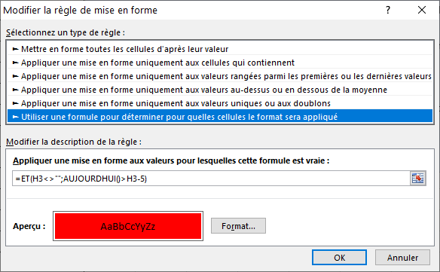
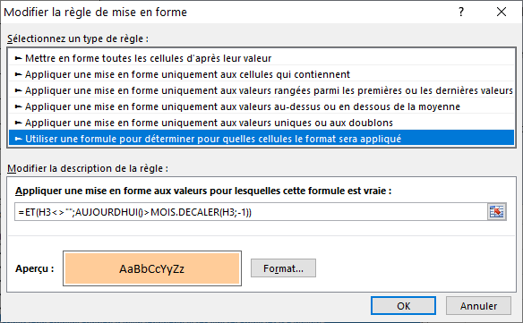
 |  |  |  |  |  |  | 2021-06-15
 |  |  |  |  |  |  | 2021-06-19
 |  |  |  |  |  |  | 2021-06-23
 |  |  |  |  |  |  | 2021-06-27
 |  |  |  |  |  |  | 2021-07-01
 |  |  |  |  |  |  | 2021-07-05
 |  |  |  |  |  |  | 2021-07-09
 |  |  |  |  |  |  | 2021-07-13
 |  |  |  |  |  |  | 2021-07-16

